登録Home
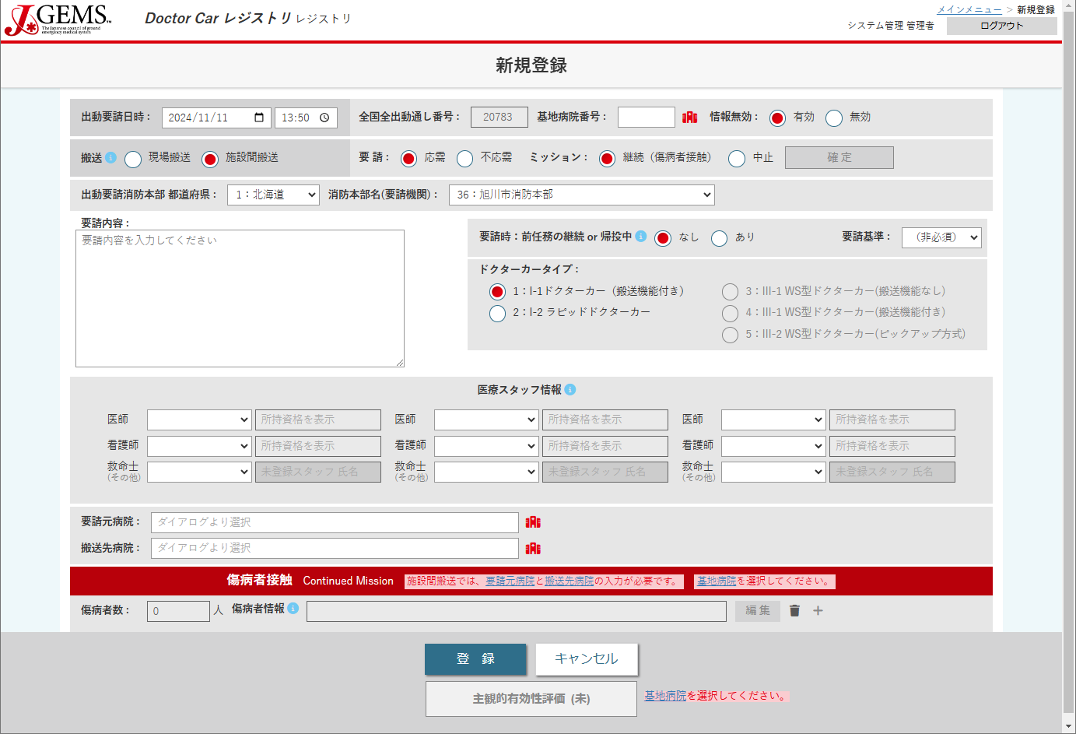
Table | Column | 備考
t_mission | dcid | 全てのテーブルの紐づけとなる
 | bhid
 | cancelflg
 | msntyp
timc_dc
dcid
cancelflg
 | req
bhid
 | msn
 | reqprf
msntyp
req
msn
 | reqfd
 | reqst
reqprf
 | d_callnet
reqfd
 | d_callnettim
reqcnt
reqst
d_callnet
 | timc_dc
※搬送（msntyp）＝
現場搬送 時のみ表示
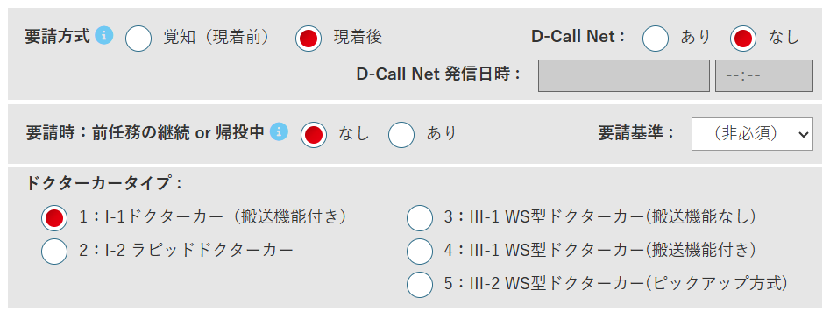
 | reqcnt
d_callnettim
 | multreq
multreq
reqkw
 | reqkw
 | dctyp
 | phy1
dctyp
 | phy2
 | phy3
 | ns1
 | ns2
 | ns3
非表示：phynum, nsnum, eltnum （各スタッフ人数）
 | elt1
 | elt2
phy1
physpec1
phy2
physpec2
phy3
physpec3
 | elt3
nsspec2
ns3
 | physpec1 | 表示のみ
ns1
nsspec1
ns2
nsspec3
 | physpec2 | 表示のみ
elt1
elt1unreg
elt2
elt2unreg
elt3
elt3unreg
 | physpec3 | 表示のみ
 | nsspec1 | 表示のみ
 | nsspec2 | 表示のみ
reqbh
 | nsspec3 | 表示のみ
※搬送（msntyp）＝施設間搬送 時のみ表示
 | elt1unreg | elt1に未登録スタッフを選択した場合に入力
transbh
 | elt2unreg | elt2に未登録スタッフを選択した場合に入力
 | elt3unreg | elt3に未登録スタッフを選択した場合に入力
 | phynum | 画面上非表示
 | nsnum | 画面上非表示
ptnum
 | eltnum | 画面上非表示
 | reqbh | 搬送（msntyp）=施設間搬送 時のみ
 | transbh | 搬送（msntyp）=施設間搬送 時のみ
 | ptnum
 | msnabt01
 | msnabt02
 | msnabt03
 | msnabt04 | 未使用（欠番）
 | msnabt05
 | msnabt06
 | msnabt07
msnabt01
msnabt02
msnabt03
msnabt05
msnabt06
 | msnabt08
 | msnabt_det
msnabt07
msnabt08
 | msnabt_rspns
※msnabt04は欠番
 | msnabt_rspns_det
 | timmsnabt_date
msnabt_det
 | msnrej01
 | msnrej02
 | msnrej03
msnabt_rspns
 | msnrej04 | 未使用（欠番）
 | msnrej05
 | msnrej06
msnabt_rspns_det
 | msnrej07
 | msnrej08
timmsnabt_date
 | msnrej09
 | msnrej10
 | msnrej_det
 | msnrej_rspns
 | msnrej_rspns_det

msnrej01
msnrej02
msnrej03
msnrej05
msnrej06
msnrej07
msnrej08
msnrej09

msnrej10
※msnrej04は欠番

msnrej_det

msnrej_rspns

msnrej_rspns_det

傷病者情報
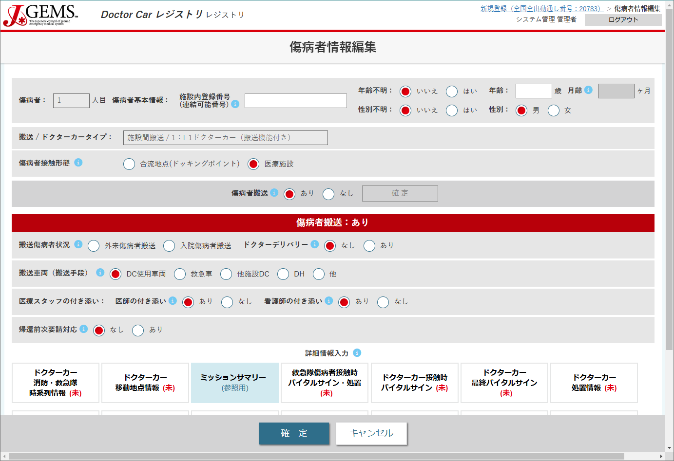
Table | Column | 備考
t_patient | ptid | 画面上非表示。1ミッションの傷病者を一意に決定するID
 | lnid
 | age
 | mage | 年齢（age）＝0 時のみ
 | ageu
非表示：ptid
 | sex
ageu
 | sexu
age
mage
 | rptfrm
lnid
sexu
sex
 | ptconst
 | iptopt | 搬送（msntyp）＝施設間搬送 時のみ
 | phydeliv | 搬送（msntyp）＝施設間搬送 時のみ
 | transtl
ptconst
前画面で選択した搬送（msntyp）、ドクターカータイプ（dctyp） 表示
 | desttyp | 搬送（msntyp）＝現場 時は表示（自施設、他施設） 施設間搬送 時は、自動選択（自施設→他施設、他施設→自施設、他施設→他施設）
 | escphy
 | escns
rptfrm
 | pre_req_rspns
 | npttrans | 「要請元病院/受け入れ病院判断」項目は、搬送（msntyp）＝施設間搬送 時のみ
 | npttranstxt

iptopt
phydeliv
※搬送（msntyp）＝施設間搬送 時のみ
transtl

escphy
escns
desttyp
pre_req_rspns
※搬送（msntyp）＝現場時 は 表示

desttyp ※搬送(msntyp) = 施設間搬送 時 は 非表示（自動選択）

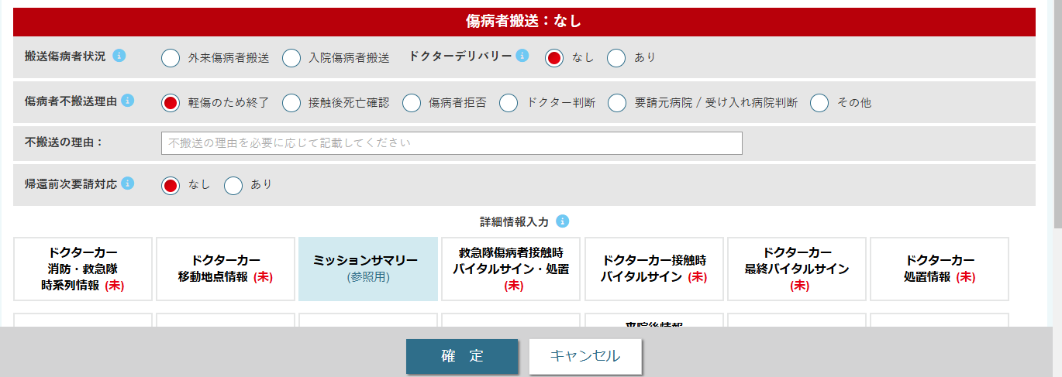

npttrans
※搬送（msntyp）＝施設間搬送 時のみ

npttranstxt

ドクターカー 消防・救急隊時系列情報
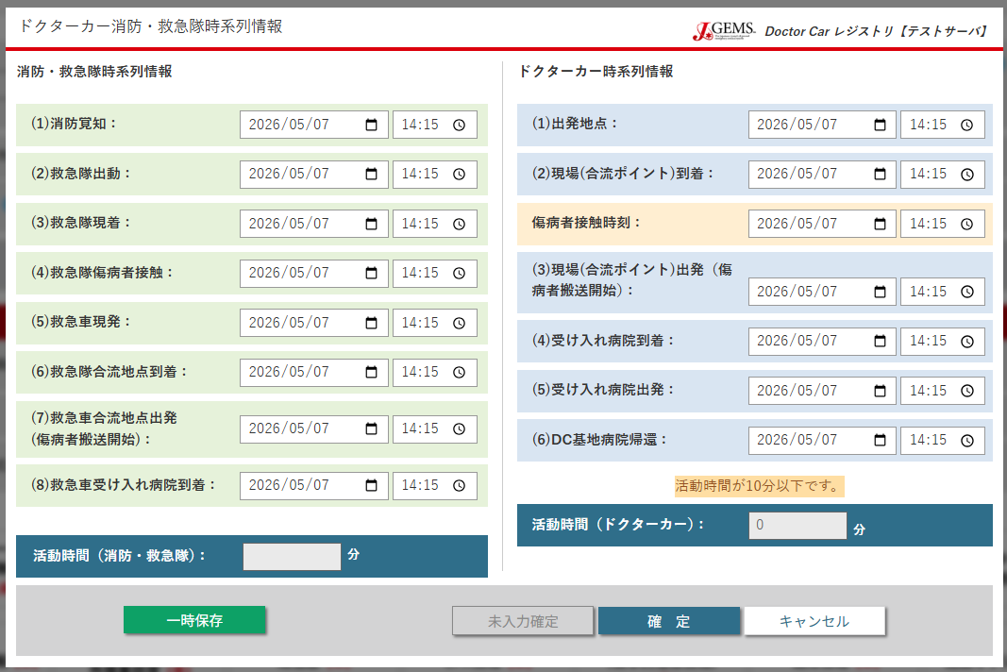
Table | Column | 備考
t_fd_info | timc_g | ミッションサマリーでも参照
 | timd_g
 | timas_g
 | timpt_g
timc_g
timl1
 | timls_g
 | timadp_g
timd_g
tima1
関連項目の入力状況により、入力可・不可（活性・非活性）が変更される。
[関連項目]
・t_mission/搬送(msntyp), ドクターカー種別(dctyp)
・t_patient/傷病者接触形態(ptconst), 搬送手段(transtl), 医師の付き添い(escphy),
看護師の付き添い(nsphy), 搬送先(desttyp), 帰還前次要請対応(pre_req_rspns)
 | timldp_g
 | timarh_g
timas_g
timpt
t_service_point | timl1
 | tima1
 | timl2
timpt_g
 | tima2
timl2
 | timl3
timls_g
 | tima3
tima2
t_car_service | timpt
 | timdrive
timadp_g
timl3
 | timpudep | ドクターカータイプ（dctyp）＝ピックアップ方式のみ
 | timpu | ドクターカータイプ（dctyp）＝ピックアップ方式のみ
画面上非表示（サーバ側で自動入力）
timldp_g
tima3
Table | Column | 備考
t_car_service | timlbh | = timl1
 | timadp | = tima1
timarh_g
 | timldp | = timl2
timdrive
 | timarh | = tima2
 | timlrh | = timl3
 | timabh | = tima3
（画面表示のみ。DB登録なし）

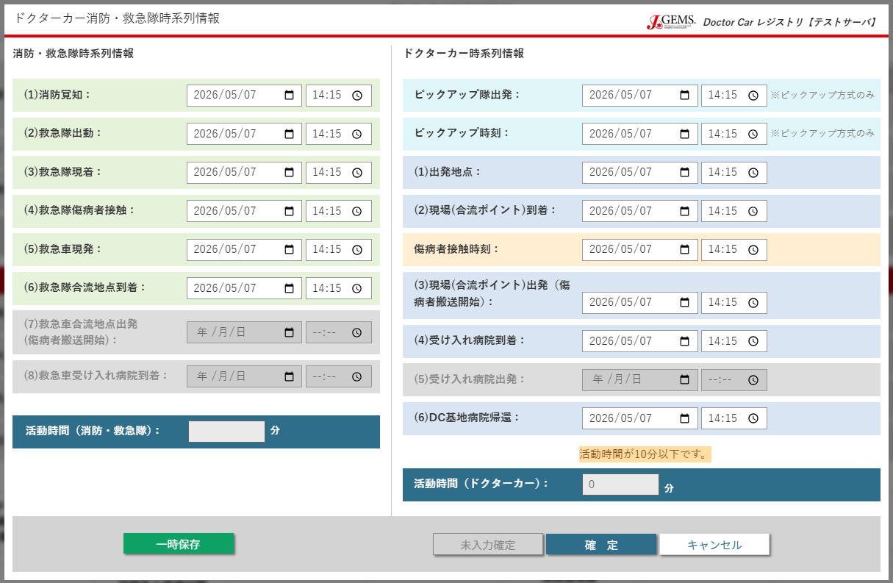
ドクターカータイプ（dctyp）＝ピックアップ方式 時

timpudep

timpu

ドクターカー移動地点情報
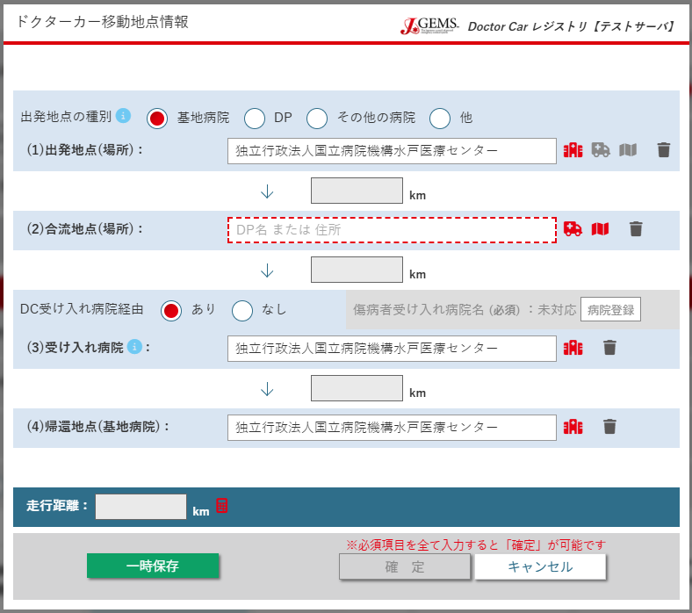
搬送(msntyp)＝現場搬送 時
Table | Column | 備考 | Table | Column | 備考
t_service_point | basyol1 |  | t_heli_service | transit_station_flg
 | l1 |  |  | transit_stationid | 画面非表示（自動入力）
 | latl1 | 画面非表示（自動入力） |  | transit_station | 画面非表示（自動入力 =a2）
basyol1
 | longl1 | 画面非表示（自動入力） |  | lattransit_station | 画面非表示（自動入力 =lata2）
非表示：latl1, longl1
 | a1 |  |  | lontransit_station | 画面非表示（自動入力 =longa2）
 | lata1 | 画面非表示（自動入力） |  | rhid | 画面非表示（自動入力）
l1
 | longa1 | 画面非表示（自動入力） |  | rhname
 | basyoa1 | 画面非表示（自動入力） |  | latrh | 画面非表示（自動入力）
dist1
非表示：basyoa1, lata1, longa1
 | l2 | 画面非表示（自動入力） |  | lonrh | 画面非表示（自動入力）
 | latl2 | 画面非表示（自動入力）
a1
 | longl2 | 画面非表示（自動入力）
 | basyol2 | 画面非表示（自動入力）
dist2
非表示：basyoa2, lata2, longa2
 | a2
transit_station_flg
 | lata2 | 画面非表示（自動入力）
 | longa2 | 画面非表示（自動入力）
 | basyoa2 | 搬送(msntyp)＝現場搬送 時 画面非表示
a2
非表示：transit_stationid, transit_station
lattransit_station, lontransit_station
 | l3 | 画面非表示（自動入力）
 | latl3 | 画面非表示（自動入力）
dist3
非表示：basyoa3, lata3, longa3
 | longl3 | 画面非表示（自動入力）
 | basyol3 | 画面非表示（自動入力）
a3
 | a3
 | lata3 | 画面非表示（自動入力）
 | longa3 | 画面非表示（自動入力）
 | basyoa3 | 画面非表示（自動入力）
distdrive

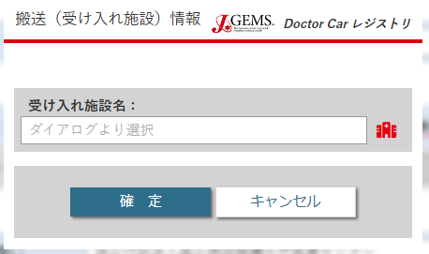

非表示：rhid

rhname

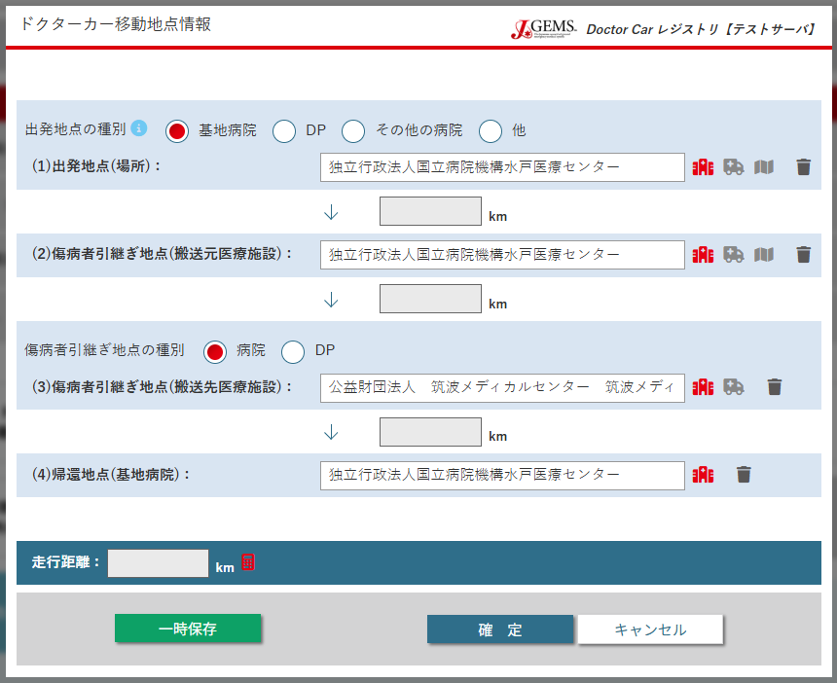
搬送(msntyp)＝施設間搬送 時

非表示：ohid, ohname, latoh, lonoh

basyoa2

ミッションサマリー（表示のみ）
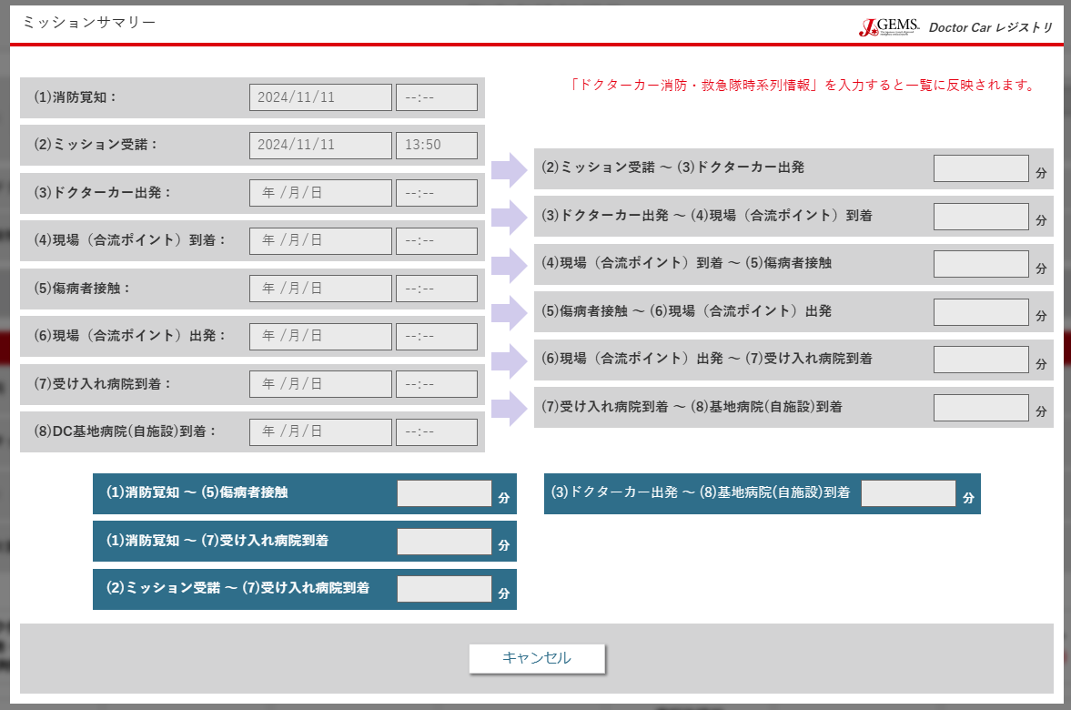
搬送(msntyp)＝現場搬送 時
Table | Column | 備考
t_car_service | timlbh | = timl1（※）
 | timadp | = tima1（※）
timc_g
 | timpt | 時系列情報画面の入力を反映
 | timldp | = timl2（※）
 | timarh | = tima2（※）
timc_dc
 | timlrh | = timl3（※）
 | timabh | = tima3（※）
timlbh
 | missiontime1 | DB登録なし
timadp
 | missiontime2 | DB登録なし
 | missiontime3 | DB登録なし
（※）ドクターカー消防・救急隊時系列情報登録時、入力内容を自動的に代入している。
timpt
Table | Column | 備考
t_fd_info | timc_g
timldp
Table | Column | 備考
t_mission | timc_dc
timarh

timabh
（画面表示のみ。DB登録なし）

missiontime1

missiontime2
（画面表示のみ。DB登録なし）

missiontime3

（画面表示のみ。DB登録なし）

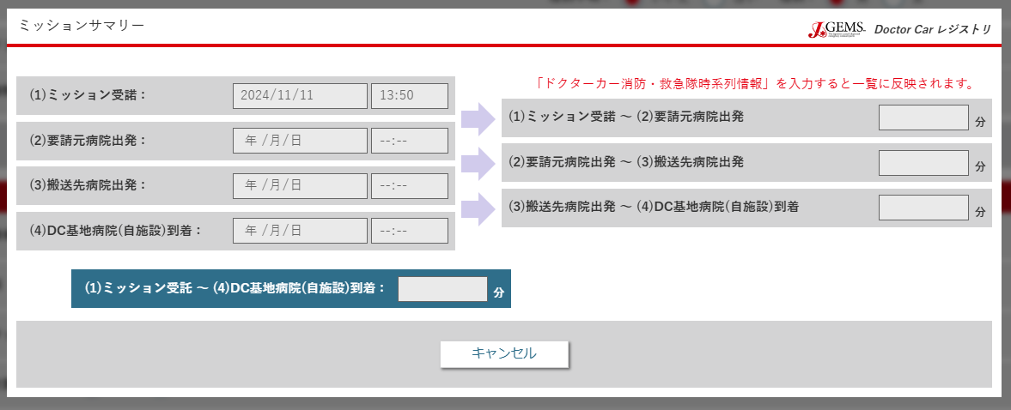
搬送(msntyp)＝施設間搬送 時

timldp

timlrh

（画面表示のみ。DB登録なし）

（画面表示のみ。DB登録なし）

救急隊傷病者接触時バイタルサイン・処置
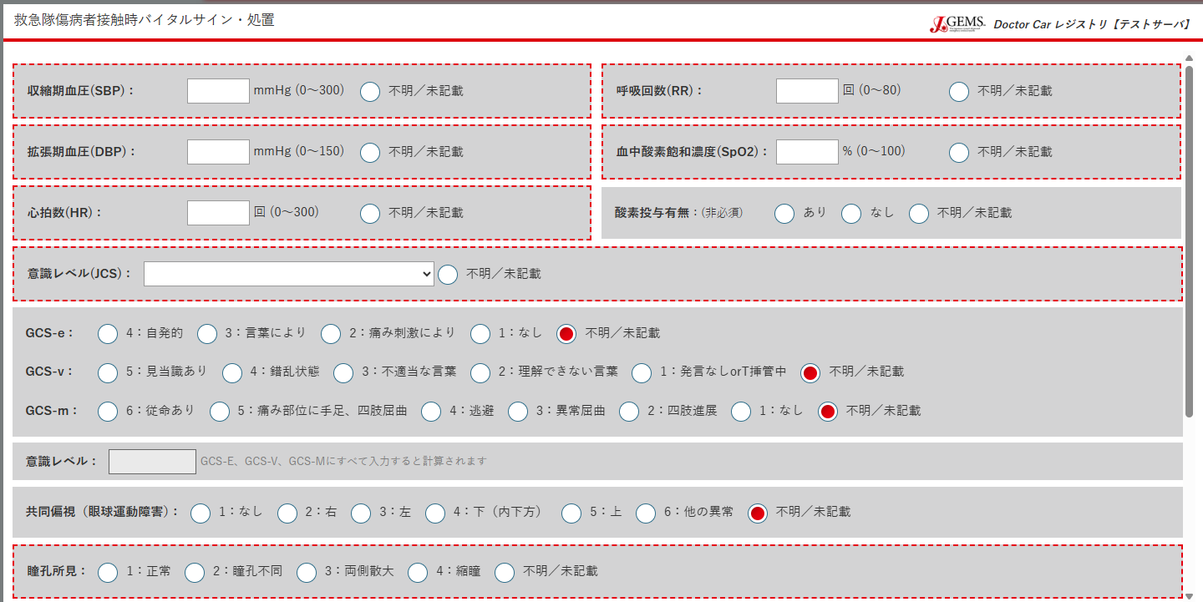
※各項目の値は、不明未記載（変数名末尾「u_g」）入力時は空欄となる。値を入力した場合は、対応する「不明/未記載」ラジオボタンが解除される。 | Table | Column | 備考
 | t_patient_vital (rodflg = 1) | sbp_g
 |  | sbpu_g
 |  | rr_g
sbp_g
sbpu_g
rr_g
rru_g
 |  | rru_g
 |  | dbp_g
dbpu_g
spo2u_g
 |  | dbpu_g
dbp_g
spo2_g
 |  | spo2_g
 |  | spo2u_g
hru_g
o2_g
 |  | hr_g
hr_g
 |  | hru_g
 |  | o2_g
jcsu_g
 |  | jcs_g
jcs_g
 |  | jcsu_g
 |  | gcse_g
gcse_g
gcseu_g
 |  | gcseu_g
gcsv_g
gcsvu_g
 |  | gcsv_g
 |  | gcsvu_g
gcsm_g
gcsmu_g
 |  | gcsm_g
 |  | gcsmu_g
 |  | gcssum_g | 自動入力（gcse_g, gcsv_g, gcsm_g 全入力時）
gcssum_g
 |  | ced_g
 |  | cedu_g
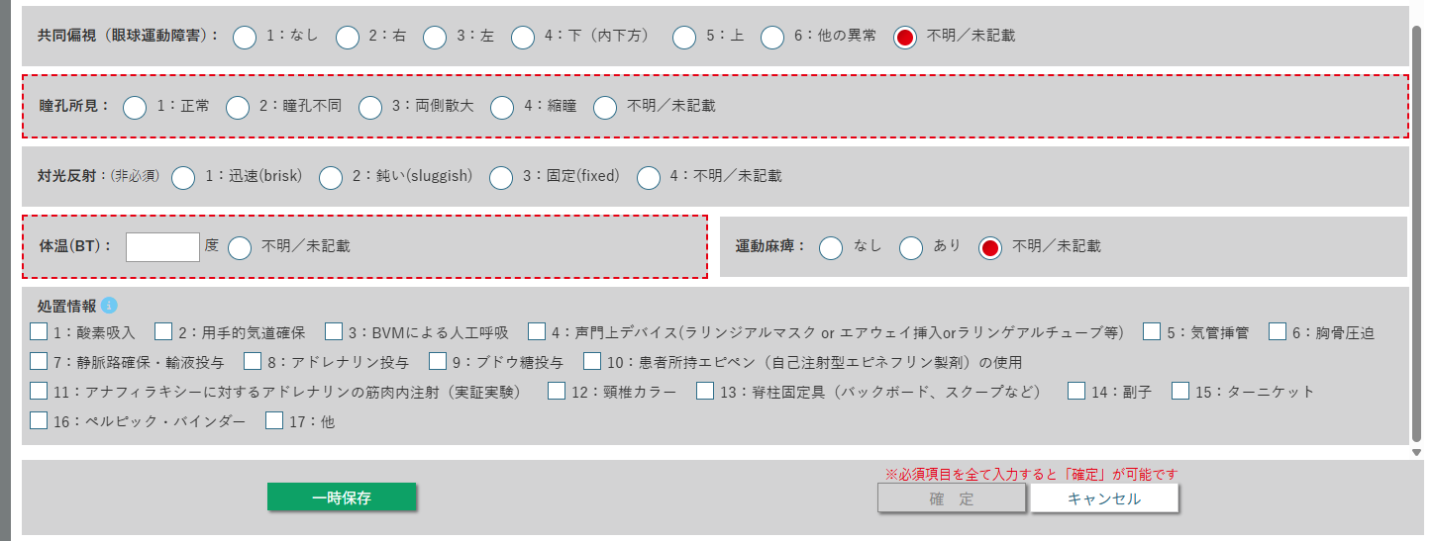
ced_g
cedu_g
 |  | ppl_g
 |  | pplu_g
 |  | lrflx_g
ppl_g
pplu_g
 |  | bt_g
 |  | btu_g
lrflx_g
 |  | prlys_g
 |  | prlysu_g
 | t_prcdr_g | prcdr_g_1
btu_g
prlys_g
prlysu_g
 |  | prcdr_g_2
bt_g
 |  | prcdr_g_3
 |  | prcdr_g_4
prcdr_g_1 ～ prcdr_g_17 （先頭の数値に対応）
 |  | prcdr_g_5
 |  | prcdr_g_6
 |  | prcdr_g_7
 |  | prcdr_g_8
 |  | prcdr_g_9
 |  | prcdr_g_10
 |  | prcdr_g_11
 |  | prcdr_g_12
 |  | prcdr_g_13
 |  | prcdr_g_14
 |  | prcdr_g_15
 |  | prcdr_g_16
 |  | prcdr_g_17

ドクターカー接触時バイタルサイン
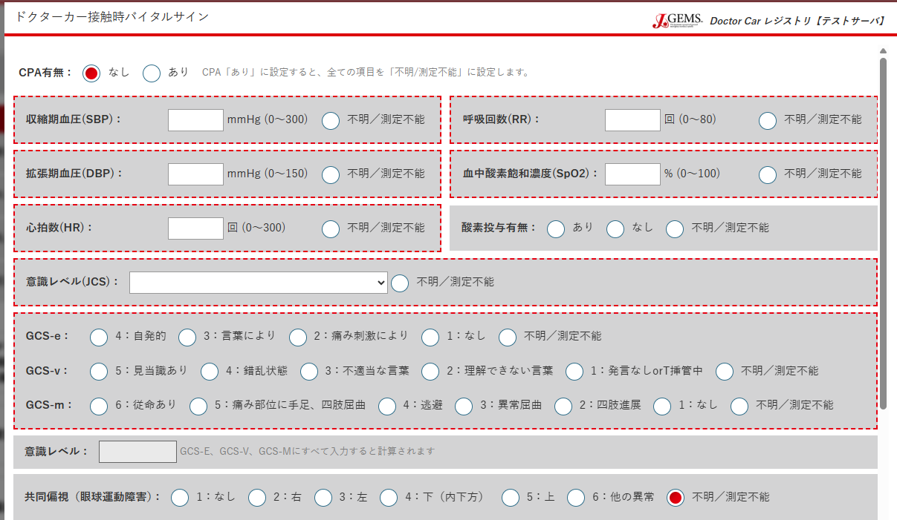
cpaflg
Table | Column | 備考
t_patient_vital (rodflg = 2) | cpaflg
 | sbp_g
他、救急隊と変数名は同様。CSV出力時のみ、_g -> _dc で表示する
 | sbpu_g
 | rr_g
 | rru_g
 | dbp_g
 | dbpu_g
 | spo2_g
 | spo2u_g
 | hr_g
 | hru_g
 | o2_g
 | jcs_g
 | jcsu_g
 | gcse_g
 | gcseu_g
 | gcsv_g
 | gcsvu_g
 | gcsm_g
 | gcsmu_g
 | gcssum_g
 | ced_g
 | cedu_g
 | ppl_g
 | pplu_g
 | lrflx_g
 | bt_g
 | btu_g
 | prlys_g
 | prlysu_g

ドクターカー最終バイタルサイン
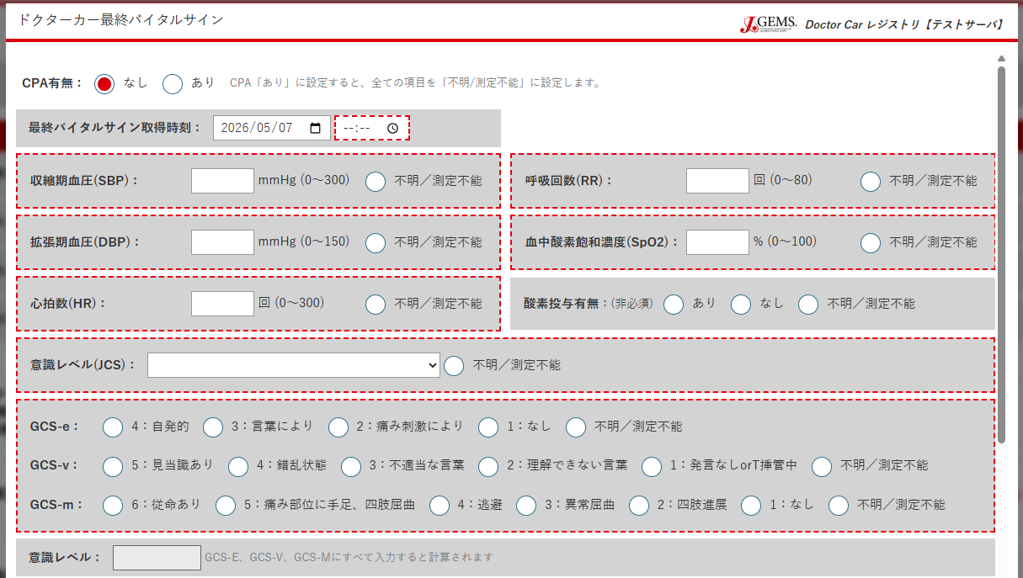
cpaflg
Table | Column | 備考
t_patient_vital (rodflg = 3) | cpaflg
 | timvital_hfin | Drカー最終のみ
 | sbp_g
 | sbpu_g
timvital_dcfin
他、救急隊と変数名は同様。CSV出力時のみ、_g -> _dcfin で表示する
 | rr_g
 | rru_g
 | dbp_g
 | dbpu_g
 | spo2_g
 | spo2u_g
 | hr_g
 | hru_g
 | o2_g
 | jcs_g
 | jcsu_g
 | gcse_g
 | gcseu_g
 | gcsv_g
 | gcsvu_g
 | gcsm_g
 | gcsmu_g
 | gcssum_g
 | ced_g
 | cedu_g
 | ppl_g
 | pplu_g
 | lrflx_g
 | bt_g
 | btu_g
 | prlys_g
 | prlysu_g

ドクターカー処置情報
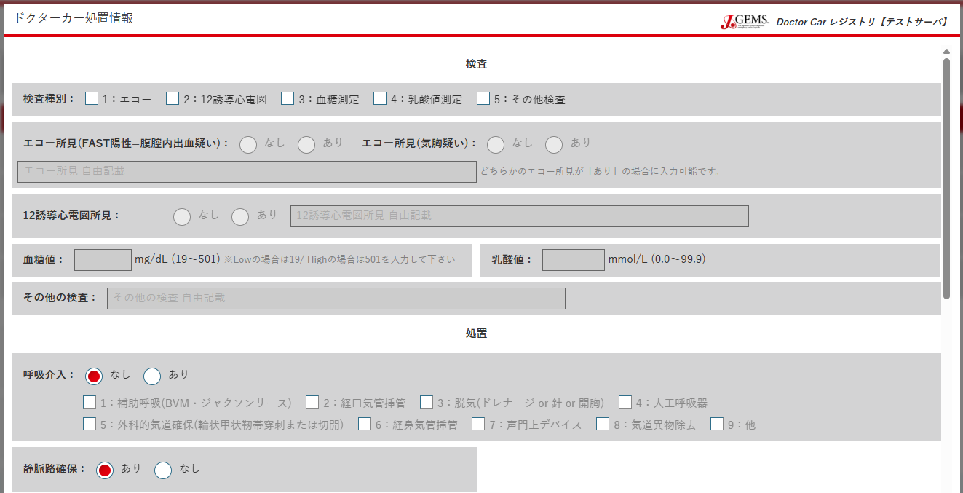
Table | Column | 備考
t_prcdr_dc | tes1
 | tes2
 | tes3
tes1
tes2
tes3
tes4
tes5
 | tes4
 | tes5
 | usfast1 | tes1（1:エコー）=チェック の場合入力可
usfast1
usfast2
 | usfast2 | tes1（1:エコー）=チェック の場合入力可
 | usfasttxt | usfast1, usfast2どちらかのエコー所見が「あり」の場合 入力可
 | ecg | tes2（2:12誘電心電図)=チェック の場合入力可
usfasttxt
 | ecgtxt | ecg（12誘電心電図所見）=チェック の場合入力可
ecg
 | bs | tes3（3:血糖測定)=チェック の場合入力可
ecgtxt
 | lac | tes4（4:乳酸値測定）=チェック の場合入力可
 | othertxt | tes5（5:その他検査）=チェック の場合入力可
 | rint
bs
lac
 | rinttyp1 | rint（呼吸介入）=あり の場合入力可
 | rinttyp2 | rint（呼吸介入）=あり の場合入力可
othtestxt
 | rinttyp3 | rint（呼吸介入）=あり の場合入力可
 | rinttyp4 | rint（呼吸介入）=あり の場合入力可
 | rinttyp5 | rint（呼吸介入）=あり の場合入力可
 | rinttyp6 | rint（呼吸介入）=あり の場合入力可
rint
 | rinttyp7 | rint（呼吸介入）=あり の場合入力可
rinttyp1 ～ rinttyp9（先頭の数値に対応）
 | rinttyp8 | rint（呼吸介入）=あり の場合入力可
 | rinttyp9 | rint（呼吸介入）=あり の場合入力可
 | vline
 | cint
vline
 | cinttyp1 | cint（循環介入）=あり の場合入力可
 | cinttyp2 | cint（循環介入）=あり の場合入力可
 | cinttyp3 | cint（循環介入）=あり の場合入力可
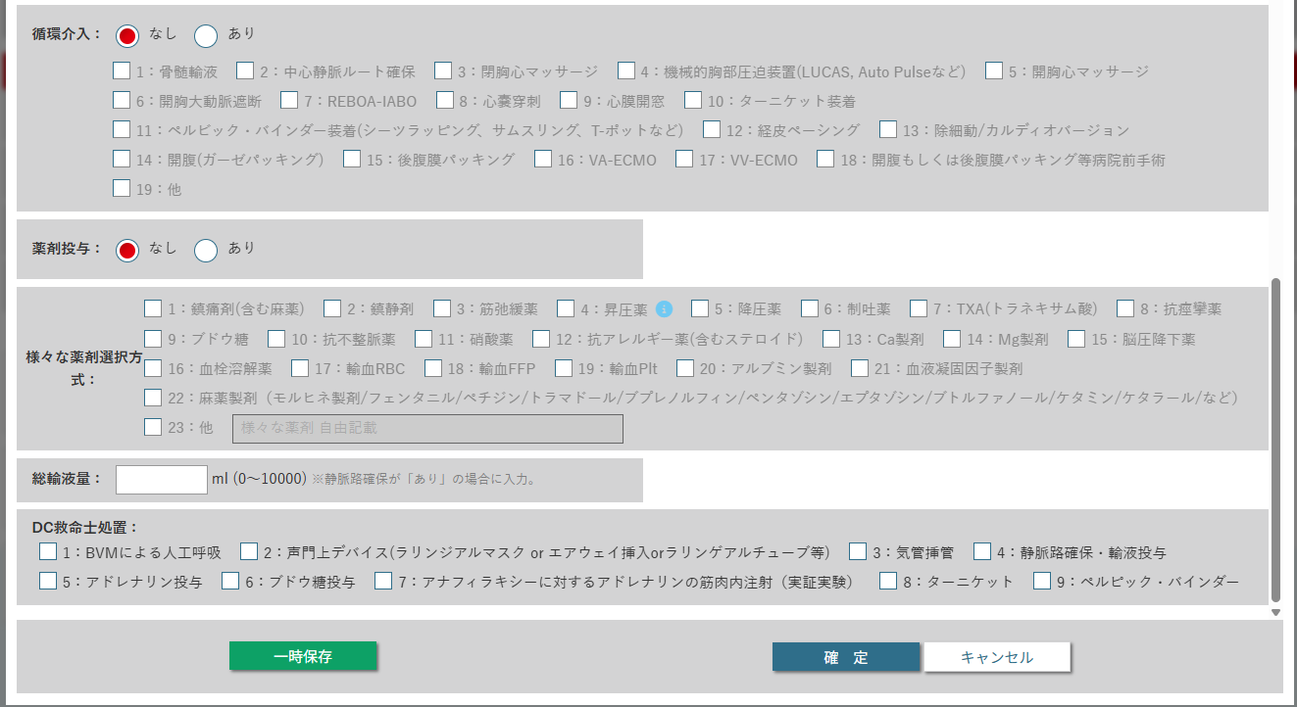
cint
 | cinttyp4 | cint（循環介入）=あり の場合入力可
cinttyp1 ～ cinttyp19（先頭の数値に対応）
 | cinttyp5 | cint（循環介入）=あり の場合入力可
 | cinttyp6 | cint（循環介入）=あり の場合入力可
 | cinttyp7 | cint（循環介入）=あり の場合入力可
 | cinttyp8 | cint（循環介入）=あり の場合入力可
 | cinttyp9 | cint（循環介入）=あり の場合入力可
 | cinttyp10 | cint（循環介入）=あり の場合入力可
 | cinttyp11 | cint（循環介入）=あり の場合入力可
 | cinttyp12 | cint（循環介入）=あり の場合入力可
med
 | cinttyp13 | cint（循環介入）=あり の場合入力可
 | cinttyp14 | cint（循環介入）=あり の場合入力可
 | cinttyp15 | cint（循環介入）=あり の場合入力可
drg1 ～ drg23（先頭の数値に対応）
 | cinttyp16 | cint（循環介入）=あり の場合入力可
 | cinttyp17 | cint（循環介入）=あり の場合入力可
 | cinttyp18 | cint（循環介入）=あり の場合入力可
 | cinttyp19 | cint（循環介入）=あり の場合入力可
 | med
 | drg1 | med（薬剤投与）=あり の場合入力可
drgtxt
 | drg2 | med（薬剤投与）=あり の場合入力可
 | drg3 | med（薬剤投与）=あり の場合入力可
fld
 | drg4 | med（薬剤投与）=あり の場合入力可
 | drg5 | med（薬剤投与）=あり の場合入力可
dc_elt_int1 ～ dc_elt_int9（先頭の数値に対応）
 | drg6 | med（薬剤投与）=あり の場合入力可
 | drg7 | med（薬剤投与）=あり の場合入力可
 | drg8 | med（薬剤投与）=あり の場合入力可
 | drg9 | med（薬剤投与）=あり の場合入力可
 | drg10 | med（薬剤投与）=あり の場合入力可
 | drg11 | med（薬剤投与）=あり の場合入力可
 | drg12 | med（薬剤投与）=あり の場合入力可
 | drg13 | med（薬剤投与）=あり の場合入力可
 | drg14 | med（薬剤投与）=あり の場合入力可
 | drg15 | med（薬剤投与）=あり の場合入力可
 | drg16 | med（薬剤投与）=あり の場合入力可
 | drg17 | med（薬剤投与）=あり の場合入力可
 | drg18 | med（薬剤投与）=あり の場合入力可
 | drg19 | med（薬剤投与）=あり の場合入力可
 | drg20 | med（薬剤投与）=あり の場合入力可
 | drg21 | med（薬剤投与）=あり の場合入力可
 | drg22 | med（薬剤投与）=あり の場合入力可
 | drg23 | med（薬剤投与）=あり の場合入力可
 | drgtxt | med（薬剤投与）=あり の場合入力可
 | fld | vline（静脈路確保）=あり の場合に入力可。なしの場合は0固定入力。
 | dc_elt_int1
 | dc_elt_int2
 | dc_elt_int3
 | dc_elt_int4
 | dc_elt_int5
 | dc_elt_int6
 | dc_elt_int7
 | dc_elt_int8
 | dc_elt_int9

緊急度重症度情報
Table | Column | 備考
t_prcdr_dc | pctas
 | naca
pctas

naca

診断名と疾患分類 外傷重症度
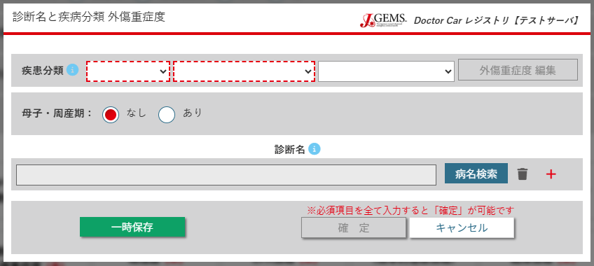
Table | Column | 備考
t_ais | dxcatlg_1
 | dxcatlg_2
dxcatlg_1
dxcatlg_2
dxcatlg_3
 | dxcatlg_3
 | pnatal
 | blpe | 外傷重症度 編集可能時のみ
pnatal
 | ais_hn | 外傷重症度 編集可能時のみ
 | ais_face | 外傷重症度 編集可能時のみ
 | ais_c | 外傷重症度 編集可能時のみ
 | ais_a | 外傷重症度 編集可能時のみ
dxid, dxtxt, icd
 | ais_ep | 外傷重症度 編集可能時のみ
 | ais_s | 外傷重症度 編集可能時のみ
 | iss | 外傷重症度 編集可能時のみ。 自動入力（各種AIS項目の入力に応じる）
 | rts_g | 外傷重症度 編集可能時のみ。 自動入力（救急隊傷病者接触時バイタルサイン・処置 の入力に応じる）
※外傷重症度 編集： 疾患分類が １：外因性 ＞ １：外傷 時に入力可
 | rts_dc | 外傷重症度 編集可能時のみ。 自動入力（ドクターカー接触時バイタルサイン・処置の入力に応じる）
 | ps_g | 外傷重症度 編集可能時のみ。 自動入力（鈍的鋭的(blpe)、ISS、RTS救急隊（rts_g）、傷病者情報の年齢(age)の入力に応じる）
 | ps_dc | 外傷重症度 編集可能時のみ。 自動入力（鈍的鋭的(blpe)、iss、RTSドクターカー（rts_dc）、傷病者情報の年齢(age)の入力に応じる）
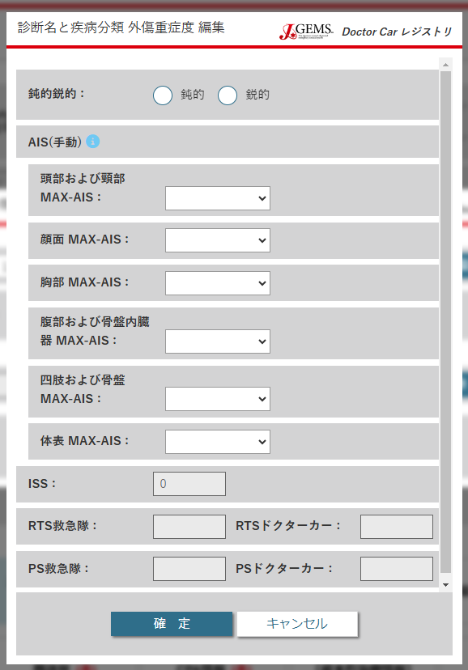
t_diag_name | dxid
 | dxtxt
 | icd
blpe
※RTS（rts_g, rts_dc）については、バイタルサインのGCS（意識レベル）、SBP（収縮時血圧）、RR（呼吸回数）を基として算出する

ais_hn

ais_face

ais_c

ais_a

ais_ep

ais_s

iss

rts_g
rts_dc

ps_g
ps_dc

既往歴
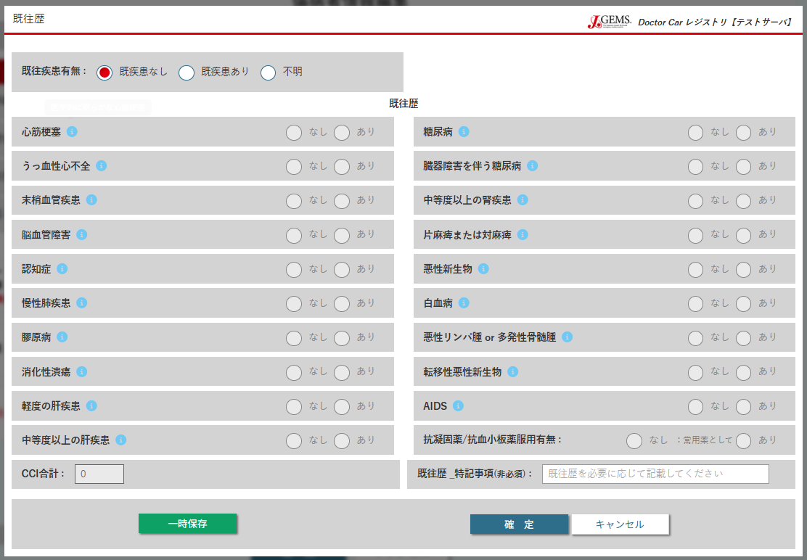
※各既往歴有無は、既往疾患有無（ph）=あり 時に入力可 | Table | Column | 備考
 | t_prcdr_dc | ph
 |  | ami
 |  | chf
ph
 |  | pvd
 |  | cvd
 |  | dmnt
 |  | copd
ami
dmuc
 |  | ctd
 |  | ulcr
chf
dmod
 |  | ldm | lds（中程度以上の肝疾患）といずれか一方のみ「あり」選択可
 |  | lds | ldm（軽度の肝疾患）といずれか一方のみ「あり」選択可
pvd
rd
 |  | dmuc | dmod（臓器障害を伴う糖尿病）といずれか一方のみ「あり」選択可
 |  | dmod | dmuc（糖尿病）といずれか一方のみ「あり」選択可
cvd
hmpl
 |  | rd
 |  | hmpl
dmnt
cncr
 |  | cncr | cncr（悪性新生物）～meta（転移性悪性新生物）はいずれか1つのみ「あり」選択可
 |  | leuk | cncr（悪性新生物）～meta（転移性悪性新生物）はいずれか1つのみ「あり」選択可
copd
 |  | lymp | cncr（悪性新生物）～meta（転移性悪性新生物）はいずれか1つのみ「あり」選択可
leuk
 |  | meta | cncr（悪性新生物）～meta（転移性悪性新生物）はいずれか1つのみ「あり」選択可
ctd
 |  | aids
lymp
 |  | doac
ulcr
 |  | cci | 自動入力（各種既往歴入力に伴う）
meta
 |  | photh

ldm
aids
 | ※「いずれか一方のみ選択可」とある項目については、
 | 同時に「あり」を選択しようとした場合、前に選択した項目が「なし」に設定される
lds
doac

cci
pnoth

CPA情報
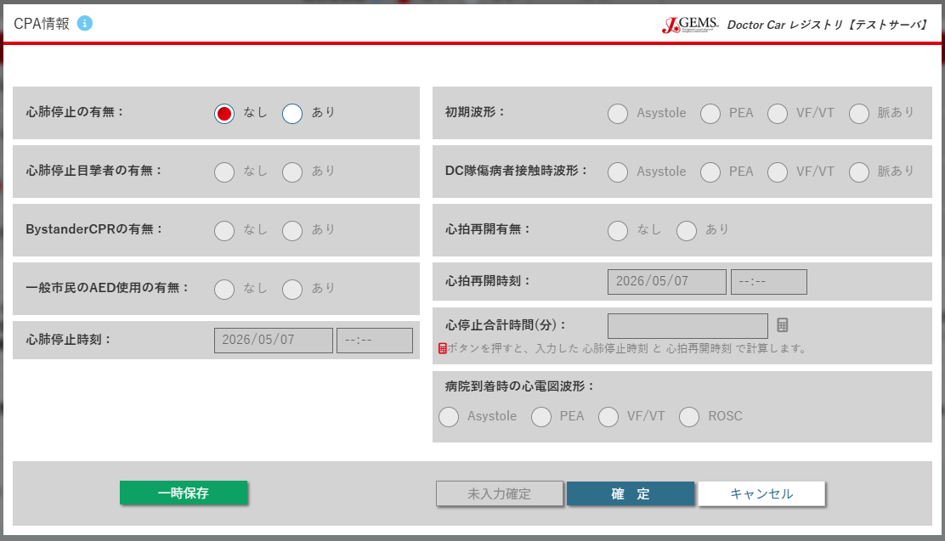
※cpa_witness（心肺停止目撃者の有無）以降の項目は、cpa（心肺停止の有無）=あり の場合入力可
 | Table | Column | 備考
 | t_prcdr_dc | cpa
 |  | cpa_witness
 |  | cpa_bystander
cpa
cpa_ecg
 |  | cpa_aed
 |  | cpa_onset
 |  | cpa_ecg
cpa_witness
dc_rhythm
 |  | dc_rhythm
 |  | cpa_rosc
 |  | cpa_rosctim | cpa_rosc（心肺再開有無）=あり の場合入力可
cpa_bystander
 |  | cpa_length
cpa_rosc
 |  | cpa_ecger

cpa_aed
cpa_rosctim

cpa_onset
cpa_length

cpa_ecger

来院後情報（根本的治療情報）
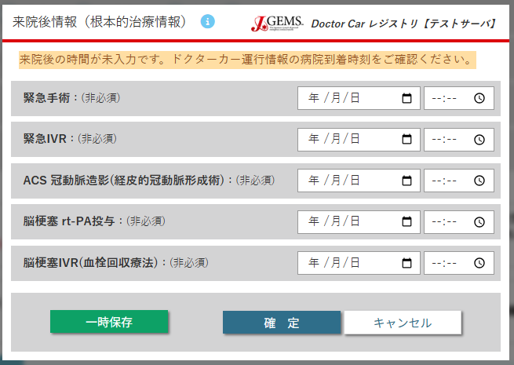
Table | Column | 備考
t_prcdr_dc | trsurg
 | trivr
 | acsint
trsurg
 | tpa
 | infvr
trivr

acsint

tpa

infivr

転帰情報
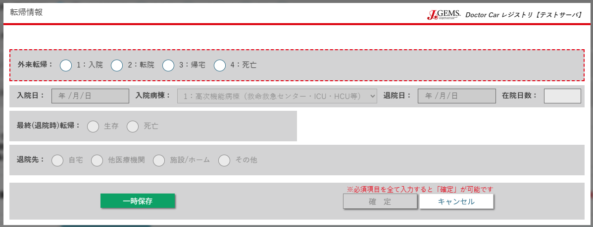
Table | Column | 備考
t_prcdr_dc | erotcm
 | admda | erotcm（外来転帰）=1:入院 時のみ入力可
 | admw | erotcm（外来転帰）=1:入院 時のみ入力可
erotcm
 | discda | erotcm（外来転帰）=1:入院 時のみ入力可
 | los | 自動入力（admda(入院日)、discda(退院日)の入力に応じ）
 | hotcm | erotcm（外来転帰）=1:入院 時のみ入力可
admda
admw
discda
los
 | pldisc | hotcm（最終転帰）=生存 時のみ入力可

hotcm

pldisc

施設オプション
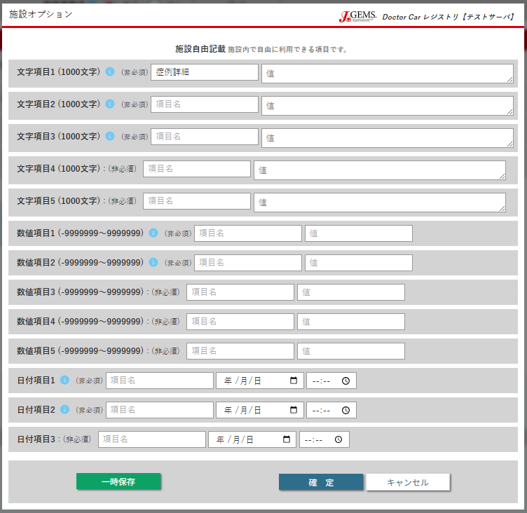
Table | Column | 備考
t_bh_option | free_nm_str01
 | free_nm_str02
 | free_nm_str03
free_nm_str01
 | free_nm_str04
free_str01
 | free_nm_str05
 | free_str01
free_nm_str02
free_str02
 | free_str02
 | free_str03
free_nm_str03
 | free_str04
free_str03
 | free_str05
 | free_nm_num01
free_nm_str04
free_str04
 | free_nm_num02
 | free_nm_num03
 | free_nm_num04
free_nm_str05
free_str05
 | free_nm_num05
 | free_num01
free_nm_num01
free_num01
 | free_num02
 | free_num03
free_nm_num02
free_num02
 | free_num04
 | free_num05
 | free_nm_date01
free_nm_num03
free_num03
 | free_nm_date02
 | free_nm_date03
free_nm_num04
free_num04
 | free_date01
 | free_date02
free_nm_num05
free_num05
 | free_date03

free_nm_date01
free_date01

free_nm_date02
free_date02

free_nm_date03
free_date03

看護記録
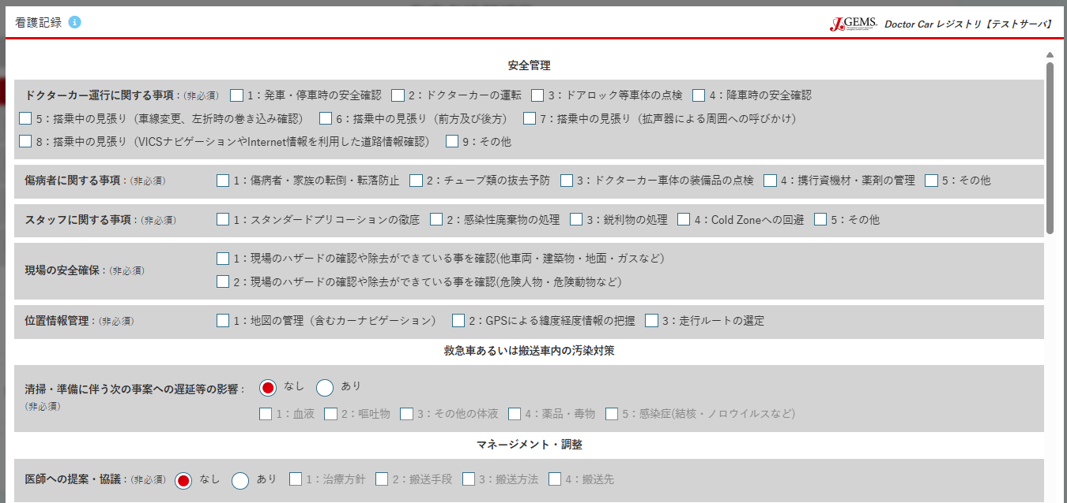
Table | Column | 備考
t_nurse_report | anzen_dc1
 | anzen_dc2
anzen_dc1 ～ anzen_dc9（先頭の数値に対応）
 | anzen_dc3
 | anzen_dc4
 | anzen_dc5
 | anzen_dc6
 | anzen_dc7
anzen_p1 ～ anzen_p5（先頭の数値に対応）
 | anzen_dc8
 | anzen_dc9
anzen_s1 ～ anzen_s5（先頭の数値に対応）
 | anzen_p1
 | anzen_p2
anzen_g1 ～ anzen_g2（先頭の数値に対応）
 | anzen_p3
 | anzen_p4
 | anzen_p5
 | anzen_s1
anzen_i1 ～ anzen_i3（先頭の数値に対応）
 | anzen_s2
 | anzen_s3
 | anzen_s4
 | anzen_s5
osen
 | anzen_g1
osen_mono1 ～ osen_mono5（先頭の数値に対応）
 | anzen_g2
 | anzen_i1
 | anzen_i2
 | anzen_i3
management_d
 | osen
management_n1～ management_n4（先頭の数値に対応）
 | osen_mono1 | osen（清掃・準備に伴う次の事案への遅延等の影響）=あり の場合入力可
 | osen_mono2 | osen（清掃・準備に伴う次の事案への遅延等の影響）=あり の場合入力可
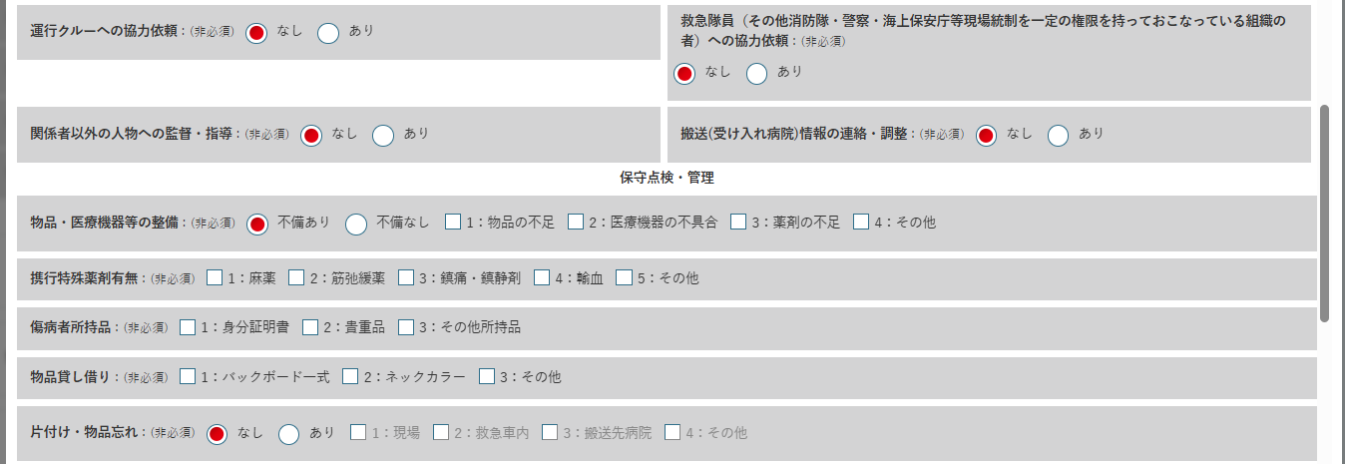
management_c
 | osen_mono3 | osen（清掃・準備に伴う次の事案への遅延等の影響）=あり の場合入力可
 | osen_mono4 | osen（清掃・準備に伴う次の事案への遅延等の影響）=あり の場合入力可
management_e
 | osen_mono5 | osen（清掃・準備に伴う次の事案への遅延等の影響）=あり の場合入力可
 | management_d
 | management_n1 | management_d（医師への提案・協議）=あり の場合入力可
management_k
management_h
 | management_n2 | management_d（医師への提案・協議）=あり の場合入力可
 | management_n3 | management_d（医師への提案・協議）=あり の場合入力可
 | management_n4 | management_d（医師への提案・協議）=あり の場合入力可
kanri
 | management_c
kanri_s1 ～ kanri_s4（先頭の数値に対応）
 | management_e
 | management_k
kanri_y1 ～ kanri_y5（先頭の数値に対応）
 | management_h
 | kanri
kanri_sh1 ～ kanri_sh3（先頭の数値に対応）
 | kanri_s1 | kanri（物品・医療機器等の整備）=不備あり の場合入力可
 | kanri_s2 | kanri（物品・医療機器等の整備）=不備あり の場合入力可
kanri_b1 ～ kanri_b3（先頭の数値に対応）
 | kanri_s3 | kanri（物品・医療機器等の整備）=不備あり の場合入力可
 | kanri_s4 | kanri（物品・医療機器等の整備）=不備あり の場合入力可
kanri_w
 | kanri_y1
kanri_wb1 ～ kanri_wb4（先頭の数値に対応）
 | kanri_y2
 | kanri_y3
 | kanri_y4
 | kanri_y5
ncare_m
 | kanri_sh1
 | kanri_sh2
 | kanri_sh3
ncare_s1 ～ ncare_s6（先頭の数値に対応）
 | kanri_b1
 | kanri_b2
ncare_p1 ～ ncare_p5（先頭の数値に対応）
 | kanri_b3
 | kanri_w
 | kanri_wb1 | kanri_w（片付け・物品忘れ）=あり の場合に入力可
ncare_j1 ～ ncare_j6（先頭の数値に対応）
 | kanri_wb2 | kanri_w（片付け・物品忘れ）=あり の場合に入力可
 | kanri_wb3 | kanri_w（片付け・物品忘れ）=あり の場合に入力可
 | kanri_wb4 | kanri_w（片付け・物品忘れ）=あり の場合に入力可
ncare_k1 ～ ncare_k7（先頭の数値に対応）
 | ncare_m
 | ncare_s1
 | ncare_s2
 | ncare_s3
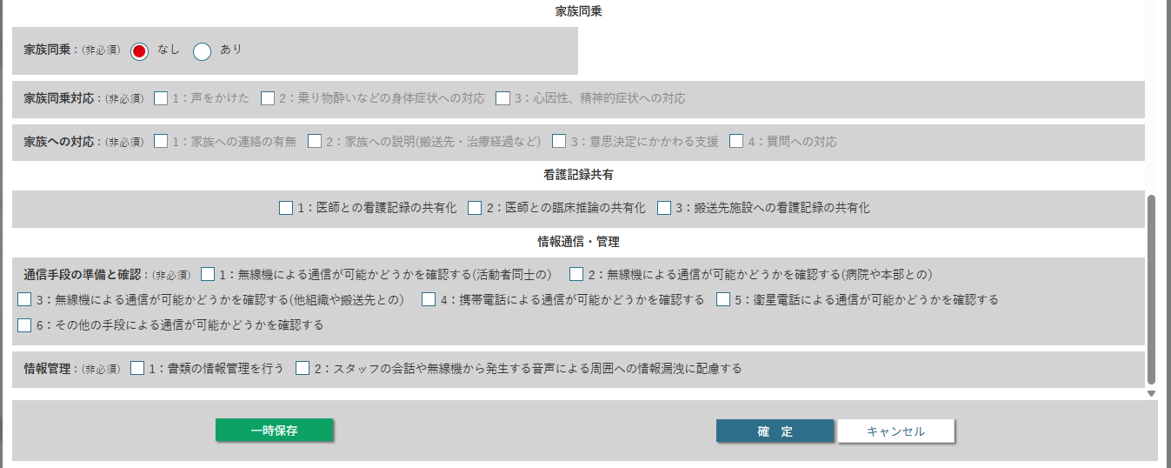
 | ncare_s4
 | ncare_s5
kazoku_d
 | ncare_s6
 | ncare_p1
kazoku_dt1～ kazoku_dt3（先頭の数値に対応）
 | ncare_p2
 | ncare_p3
 | ncare_p4
kazoku_t1～ kazoku_t4（先頭の数値に対応）
 | ncare_p5
kyouyu1～ kyouyu3（先頭の数値に対応）
 | ncare_j1
 | ncare_j2
 | ncare_j3
 | ncare_j4
 | ncare_j5
 | ncare_j6
 | ncare_k1
 | ncare_k2
jouhou_m1～ jouhou_m6（先頭の数値に対応）
 | ncare_k3
 | ncare_k4
jouhou_k1～ jouhou_k2（先頭の数値に対応）
 | ncare_k5
 | ncare_k6
 | ncare_k7
 | kazoku_d
 | kazoku_dt1 | kazoku_d（家族同乗）=あり の場合入力可
 | kazoku_dt2 | kazoku_d（家族同乗）=あり の場合入力可
 | kazoku_dt3 | kazoku_d（家族同乗）=あり の場合入力可
 | kazoku_t1 | kazoku_d（家族同乗）=あり の場合入力可
 | kazoku_t2 | kazoku_d（家族同乗）=あり の場合入力可
 | kazoku_t3 | kazoku_d（家族同乗）=あり の場合入力可
 | kazoku_t4 | kazoku_d（家族同乗）=あり の場合入力可
 | kyouyu1
 | kyouyu2
 | kyouyu3
 | jouhou_m1
 | jouhou_m2
 | jouhou_m3
 | jouhou_m4
 | jouhou_m5
 | jouhou_m6
 | jouhou_k1
 | jouhou_k2

主観的有効性評価
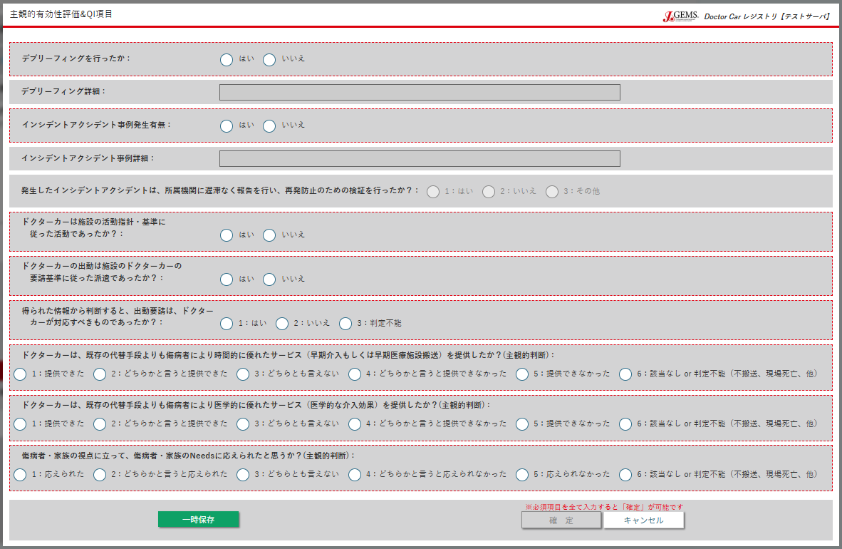
要請(req)＝応需 / ミッション(msn)＝継続 時
debri
Table | Column | 備考
t_quality_indicator | debri
 | debri_txt | デブリーフィング(debri)=はい の場合入力可
 | ia
 | ia_txt | インシデントアクシデント事例発生有無(ia)=はい の場合入力可
debri_txt
 | ia_reprt | インシデントアクシデント事例発生有無(ia)=はい の場合入力可
 | princact | 要請(req)＝応需/ミッション(msn)＝継続 時のみ
 | reqcrit | 要請(req)＝応需/ミッション(msn)＝継続 時のみ
ia
 | proprej | 要請(req)＝不応需 時のみ
 | rspns_dc | 要請(req)＝応需 時のみ
ia_txt
 | adv1 | 要請(req)＝応需/ミッション(msn)＝継続 時のみ
 | adv2 | 要請(req)＝応需/ミッション(msn)＝継続 時のみ
 | needs | 要請(req)＝応需/ミッション(msn)＝継続 時のみ
ia_reprt

princact

reqcrit

rspns_dc

adv1

adv2

needs

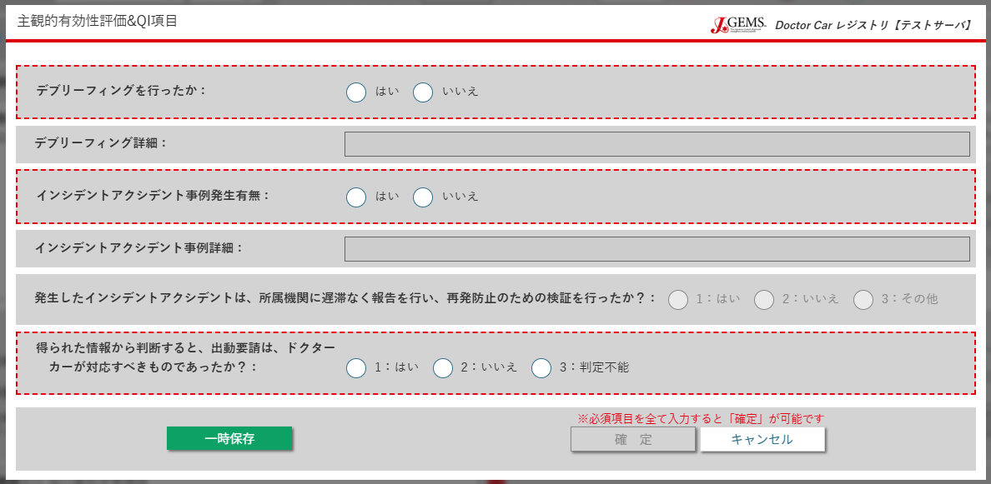
要請(req)＝応需 / ミッション(msn)＝中止 時

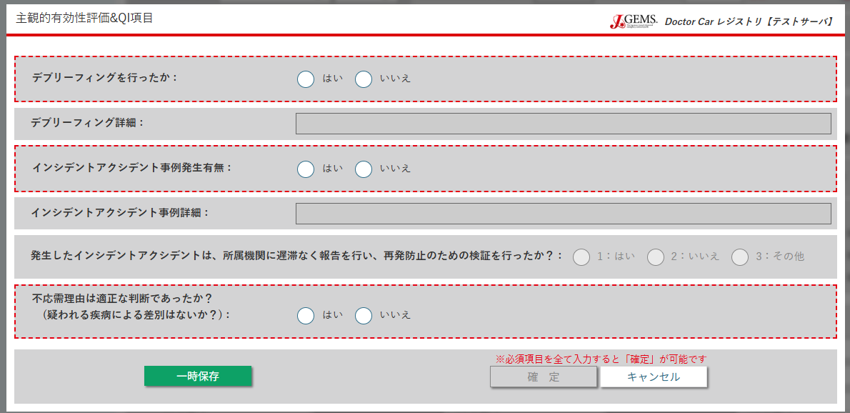
要請(req)＝不応需 時

proprej

